Баг репорт
№ | Описание | Окружение | Приоритет | Шаги воспроизведения | Фактический результат | Ожидаемый результат | Скриншот
1 | В блоке "Адрес" на кнопках YouTube, Telegram, LinkedIn стоят заглушки | macOS (Safari, Chrome, Opera, Firefox) Windows (Edge, Chrome, Opera, Firefox) iOS (Safari, Chrome, Opera, Firefox) Android (Edge, Chrome, Opera, Firefox) | Высокий | 1. Открыть страницу, где есть блок Адрес - кроме главной, например: https://axiomica.io/ru/development/ 2. В блоке Адрес тапнуть по иконкам youtube/ telegram/ linkedin | Происходит переход на ту же страницу | Выполняется переход на соответствующие страницы | https://disk.yandex.ru/client/disk/Axiomica?idApp=client&dialog=slider&idDialog=%2Fdisk%2FAxiomica%2FRPReplay_Final1698158639.MP4
2 | На главной странице при нажатии на логотип русская локализация меняется на английскую после обновления страницы | macOS (Safari, Chrome, Opera, Firefox) Windows (Edge, Chrome, Opera, Firefox) iOS (Safari, Chrome, Opera, Firefox) Android (Edge, Chrome, Opera, Firefox) | Высокий | 1. Открыть сайт https://axiomica.io/ru/ 2. Нажать на логотип Axiomica | Появляется английская локализация | После нажатия на логотип происходит переход на главную страницу, но страница остается на выбраной локализации | https://disk.yandex.ru/client/disk/Axiomica?idApp=client&dialog=slider&idDialog=%2Fdisk%2FAxiomica%2F2023-10-24%2016-01-34.mp4
3 | Некорректно отображаются titles на нескольких страницах | macOS (Safari, Chrome, Opera, Firefox) Windows (Edge, Chrome, Opera, Firefox) | Высокий | 1. Открыть сайт https://axiomica.io/ru/ либо страницу https://axiomica.io/ru/promotion/ | В заголовке страницы написано либо Title, либо адрес страницы | Для страницы https://axiomica.io/ru/ Главная Для страницы https://axiomica.io/ru/promotion/ Продвижение | 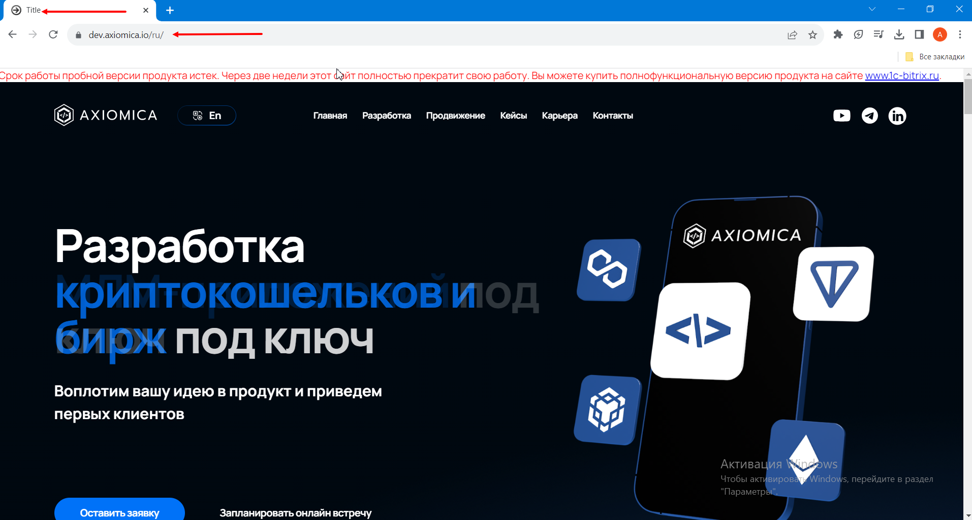
4 | В формах "Мы рассмотрим вашу заявку в течение часа" и "Свяжитесь с нами" некорректная валидация доменной части e-mail | macOS (Safari, Chrome, Opera, Firefox) Windows (Edge, Chrome, Opera, Firefox) iOS (Safari, Chrome, Opera, Firefox) Android (Edge, Chrome, Opera, Firefox) | Высокий | 1. Открыть сайт https://axiomica.io/ru/ 2. Нажать кнопку "Отправить заявку" 3. Ввести в поле "Ваш E-mail" любой e-mail в формате mailname@mailcom без точки 4. Нажать кнопку "Отправить" | Не появляется ошибка и сообщение о некорректности e-mail | Появляется сообщение о некорректном e-mail | https://disk.yandex.ru/client/disk/Axiomica?idApp=client&dialog=slider&idDialog=%2Fdisk%2FAxiomica%2F2023-10-24%2016-39-06.mp4
5 | На главной странице кнопка "Learn more >" на слайдах в блоке Кейсы не локализована | macOS (Safari, Chrome, Opera, Firefox) Windows (Edge, Chrome, Opera, Firefox) iOS (Safari, Chrome, Opera, Firefox) Android (Edge, Chrome, Opera, Firefox) | Средний | 1. Открыть сайт https://axiomica.io/ru/ 2. Проскролить до слайдера | Кнопка "Learn more >" на слайдах во вкладке Кейсы не локализована | Кнопка "Learn more >" переведена на русский язык ("Узнать больше >") на русскоязычной версии сайта
6 | На Главной странице в форме обратной связи текст вводимый в строку "Расскажите нам о своём проекте" отображается выше, чем указано в макете. | macOS (Safari, Chrome, Opera, Firefox) Windows (Edge, Chrome, Opera, Firefox) | Средний | 1. Открыть главную страницу https://axiomica.io/ru/ 2. В поле "Расскажите нам о своем проекте" формы обратной связи ввести символы | Написанный текст расположен выше, чем отражено в макете | Текст расположен на строке https://www.figma.com/file/QDZYE0CltzNrxQEv0toOM8/Axiomica?type=design&node-id=1110-25431&mode=design&t=gRIlHgVRhgtdzLU1-0 | 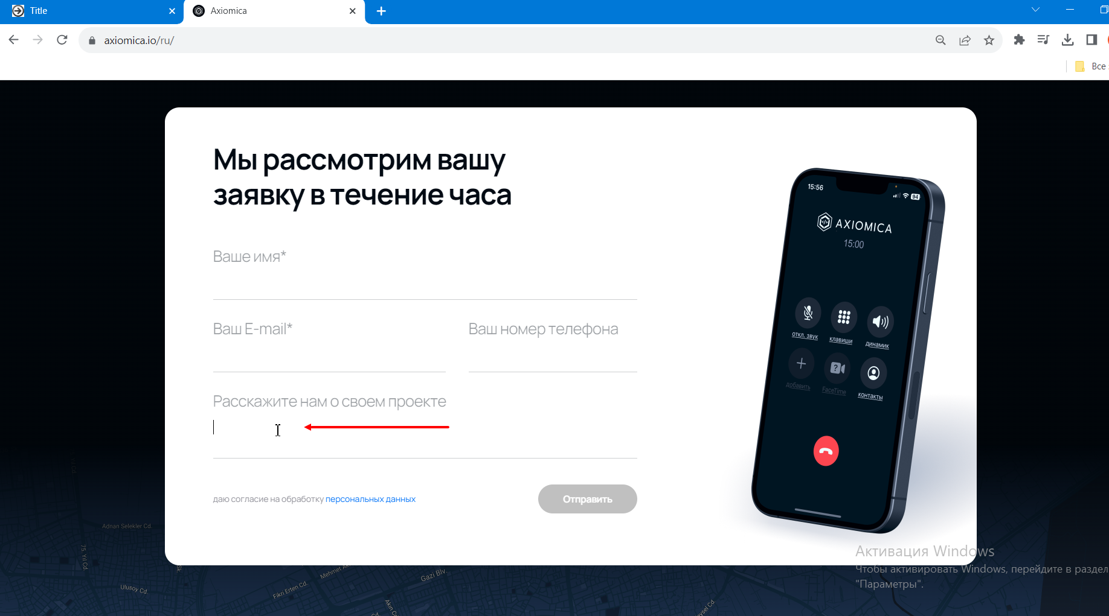
7 | На главной странице кнопка "Запланировать онлайн встречу не отцентрована" | iOS (Safari, Chrome, Opera, Firefox) Android (Edge, Chrome, Opera, Firefox) | Низкий | 1. Открыть сайт https://axiomica.io/ru/ 2. Обратить внимание на блок "Разработка под ключ" | В блоке "Разработка под ключ" кнопка "Запланировать онлайн встречу" отличается от макета | Кнопка оформлена согласно макету: расположена по центру, имеет справа стрелку перехода. | 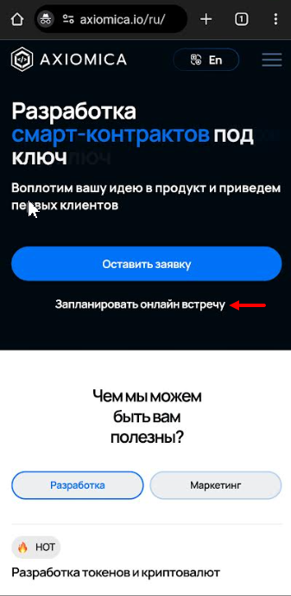
8 | Кнопка "Время разработки" со страниц кейсов возвращает в начало страницы | macOS (Safari, Chrome, Opera, Firefox) Windows (Edge, Chrome, Opera, Firefox) iOS (Safari, Chrome, Opera, Firefox) Android (Edge, Chrome, Opera, Firefox) | Высокий | 1. Открыть страницу кейса из перечисленных выше https://axiomica.io/ru/portfolio/cardex/ 2. Кликнуть по кнопке время разработки | Выполнен переход к заголовку той же страницы | Вариант 1: Переход к форме "Свяжитесь с нами". Вариант 2: При клике "Время разработки" переход не производится. | https://disk.yandex.ru/client/disk/Axiomica?idApp=client&dialog=slider&idDialog=%2Fdisk%2FAxiomica%2F2023-10-26%20bur-rep%20cases.mp4
9 | На главной странице отображается серая полоса над слайдером кейсов | Samsung S32Ultra, Android 13 (Edge, Chrome, Opera) Redmi Note 8Pro, Android 10 (Egde, Chrome, Opera) | Низкий | 1. Открыть сайт https://axiomica.io/ru/ 2. Прокрутить страницу до блока кейсов | Отображается серая полоса над блоком кейсов | Серая полоса не оттображается над блоком кейсов
10 | На странице "Продвижение" изображение над кнопкой "Продвижение криптопроектов" не совпадает по цвету и фону с остальными изображениями в том же блоке | macOS (Safari, Chrome, Opera, Firefox) Windows (Edge, Chrome, Opera, Firefox) iOS (Safari, Chrome, Opera, Firefox) Android (Edge, Chrome, Opera, Firefox) | Средний | 1. Открыть сайт https://axiomica.io/ru/promotion/ 2. Спуститься до блока "Услуги листинга и маркетинга для криптопроектов" | Цвет и фон изображения отличается от остальных изображений в этом блоке | Цвет и фон изображения совпадает с остальными изображениями в этом блоке. | 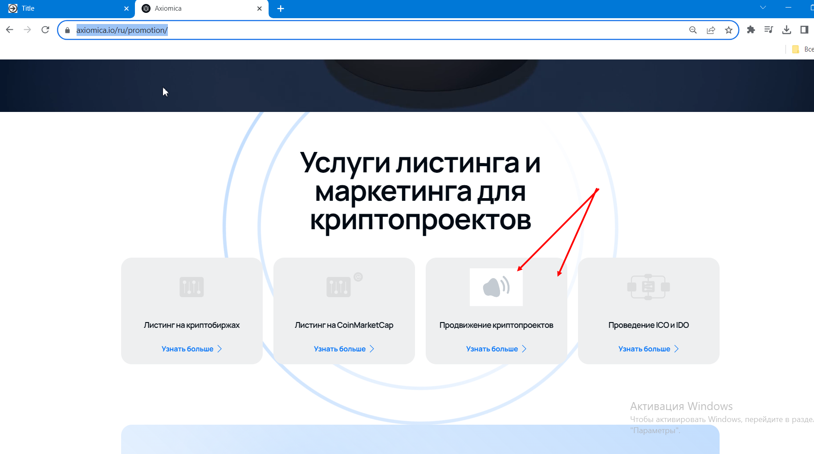
11 | На страницах "Разработка" и "Продвижение" форма "Свяжитесь с нами" при клике/тапе на название поля "Имя" и "Номер телефона" переносит на другую форму | macOS (Safari, Chrome, Opera, Firefox) Windows (Edge, Chrome, Opera, Firefox) iOS (Safari, Chrome, Opera, Firefox) Android (Edge, Chrome, Opera, Firefox) | Средний | 1. Открыть сайт https://axiomica.io/ru/development/, https://axiomica.io/ru/promotion/ 2. Прокрутить страницу до формы "Свяжитесь с нами" 3. Кликнуть/ тапнуть по полю "Имя/ Номер телефона" | Пользователь переходит на форму заказа на текущей странице | Названия полей либо некликабельны совсем, либо пользователь остается на той же форме "Свяжитесь с нами" и каретка становится в соответствующие поля этой формы. | https://disk.yandex.ru/client/disk/Axiomica?idApp=client&dialog=slider&idDialog=%2Fdisk%2FAxiomica%2F2023-10-26%2012-06-17.mp4
12 | На странице "Продвижение" кнопка "Записаться на онлайн встречу" не имеет свойства target_blank, страница Calendly открывается в той же вкладке | macOS (Safari, Chrome, Opera, Firefox) Windows (Edge, Chrome, Opera, Firefox) iOS (Safari, Chrome, Opera, Firefox) Android (Edge, Chrome, Opera, Firefox) | Средний | 1. Открыть сайт https://axiomica.io/ru/promotion/ 2. Кликнуть по кнопке "Записаться на онлайн встречу" | Страница Calendly открывается в той же вкладке | Старница Calendly открывается в новой вкладке, как происходит при клике на подобные кнопки на других страницах сайта. | https://disk.yandex.ru/client/disk/Axiomica?idApp=client&dialog=slider&idDialog=%2Fdisk%2FAxiomica%2F2023-10-26%2013-31-57.mp4
13 | В любой форме на сайте заполненные поля не очищаются ни после отправки формы, ни после перехода на другую страницу и возврате | macOS (Safari, Chrome, Opera, Firefox) Windows (Edge, Chrome, Opera, Firefox) iOS (Safari, Chrome, Opera, Firefox) Android (Edge, Chrome, Opera, Firefox) | Высокий | 1. Открыть сайт https://axiomica.io/ru/ 2. Спуститься до формы заявки 3. Ввести любые данные в поля ввода 4. Перейти на любую страницу на сайте 5. Нажать кнопку "Назад" в браузере 6. Вернуться к форме заявке | Данные остаются в полях ввода после возвращения на страницу | Поля очищаются после возвращения на страницу | https://disk.yandex.ru/client/disk/Axiomica?idApp=client&dialog=slider&idDialog=%2Fdisk%2FAxiomica%2F2023-10-26%2013-09-31.mp4
14 | На русскоязычной версии сайта бургер-меню в мобильной версии разворачивается горизонтально при вертикальном положении устройства | iOS (Safari, Chrome, Opera, Firefox) Android (Edge, Chrome, Opera, Firefox) | Высокий | 1. Открыть сайт https://axiomica.io/ru/ на мобильном устройстве | Не отображается первый пункт меню "Главная" | Все кнопки бургер-меню видны целиком, отображение меню на мобильном устройстве вертикальное. | https://disk.yandex.ru/client/disk/Axiomica?idApp=client&dialog=slider&idDialog=%2Fdisk%2FAxiomica%2Fvideo_2023-10-26_19-53-58.mp4
15 | В русскоязычной версии сайта нет актив-эффекта на кнопке "Главная" в хедере, когда пользователь на ней находится | macOS (Safari, Chrome, Opera, Firefox) Windows (Edge, Chrome, Opera, Firefox) iOS (Safari, Chrome, Opera, Firefox) Android (Edge, Chrome, Opera, Firefox) | Высокий | 1. Открыть сайт https://axiomica.io/ru/ 2. Перейти по кнопке меню "Главная" в хедере | Нет актив-эффекта на кнопке "Главная" в хедере, когда пользователь на ней находится | Кнопка "Главная" в меню подсвечена актив-эффектом, когда пользователь находится на этой странице сайта. | https://disk.yandex.ru/client/disk/Axiomica?idApp=client&dialog=slider&idDialog=%2Fdisk%2FAxiomica%2F2023-10-26%2016-59-06.mkv
16 | Ошибки граматики и локализации - общий баг | macOS (Safari, Chrome, Opera, Firefox) Windows (Edge, Chrome, Opera, Firefox) iOS (Safari, Chrome, Opera, Firefox) Android (Edge, Chrome, Opera, Firefox) | Средний | 1. На любой ошибке в футере в терминологии 2. На главной странице https://axiomica.io/ru/ - ошибка локализации 3. На странице "Портфолио" https://axiomica.io/ru/portfolio/ - ошибки локализации 4. На странице "Контакты" https://axiomica.io/ru/contacts/ - ошибки локализации 5. На главной странице https://axiomica.io/ru/ - ошибки граматики 6. На странице "Разработка" https://axiomica.io/ru/development/ - ошибки граматики 7. На странице "Продвижение" https://axiomica.io/ru/promotion/ - ошибки граматики 8. На странице "Портфолио" https://axiomica.io/ru/portfolio/ - ошибки граматики: неединообразное написание местоимения "Вы"\ "вы" на сайте 9. На странице "Cardex" - https://axiomica.io/ru/portfolio/cardex - ошибки граматики 10. На странице "24BITBANK" -https://axiomica.io/ru/portfolio/bitbank - ошибки граматики 11. На странице "NFT" https://axiomica.io/ru/portfolio/nft - ошибки граматики 12. На странице "Token" https://axiomica.io/ru/portfolio/token/ - ошибки граматики 13. На странице "Карьера" https://axiomica.io/ru/vacancies/ - ошибки граматики | Множество ошибок граматики, локализация выполнена не везде. Отсутствует единообразие словосочетаний по тексту. | Отсутствуют ошибки граматики и локализации. По тексту применены единообразные синтаксические конструкции. | https://disk.yandex.ru/client/disk/Axiomica/%D0%A1%D0%BA%D1%80%D0%B8%D0%BD%D1%8B%20%D0%BE%D0%B1%D1%89%D0%B8%D1%85%20%D0%B1%D0%B0%D0%B3%D0%BE%D0%B2

